部门和用户设置
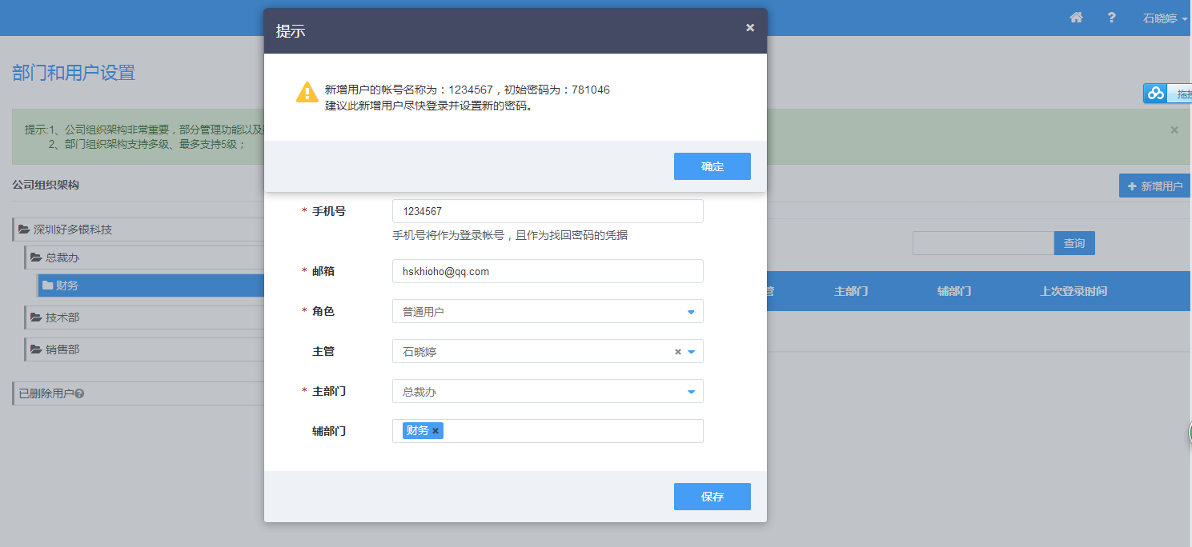
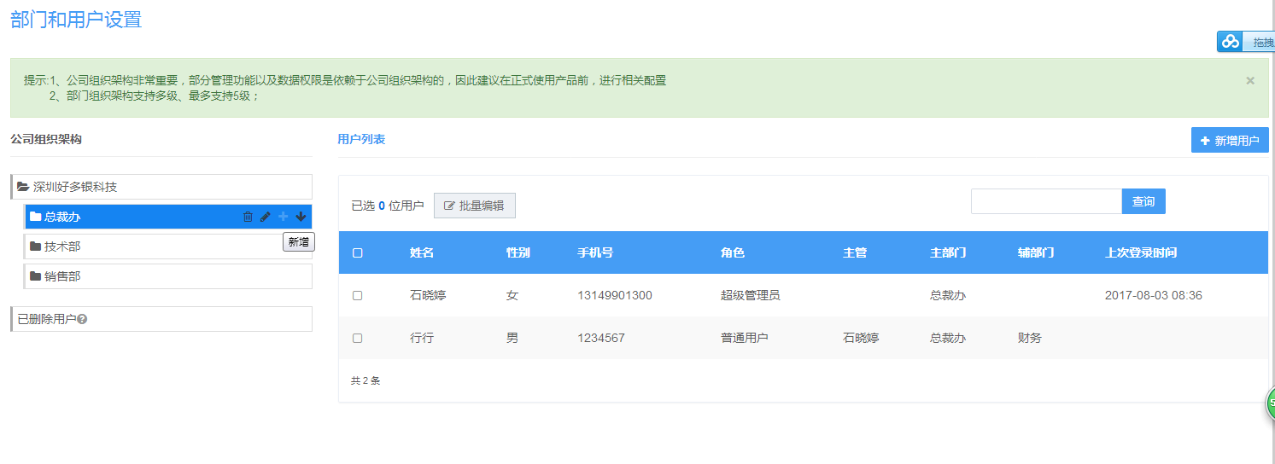

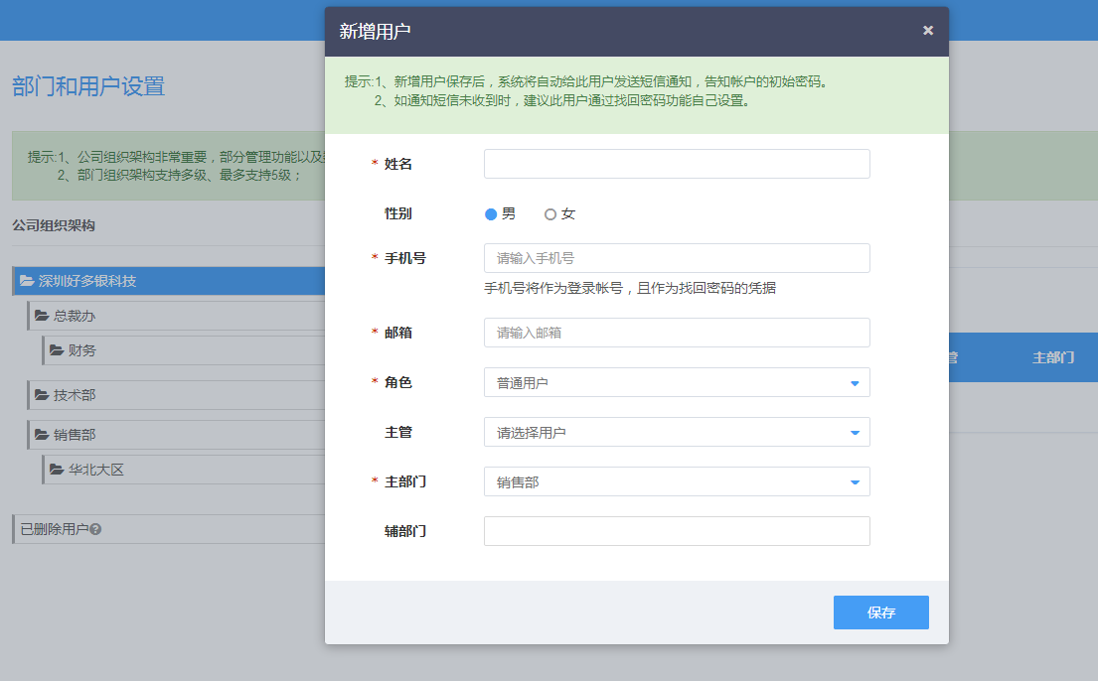

职位

角色和权限设置
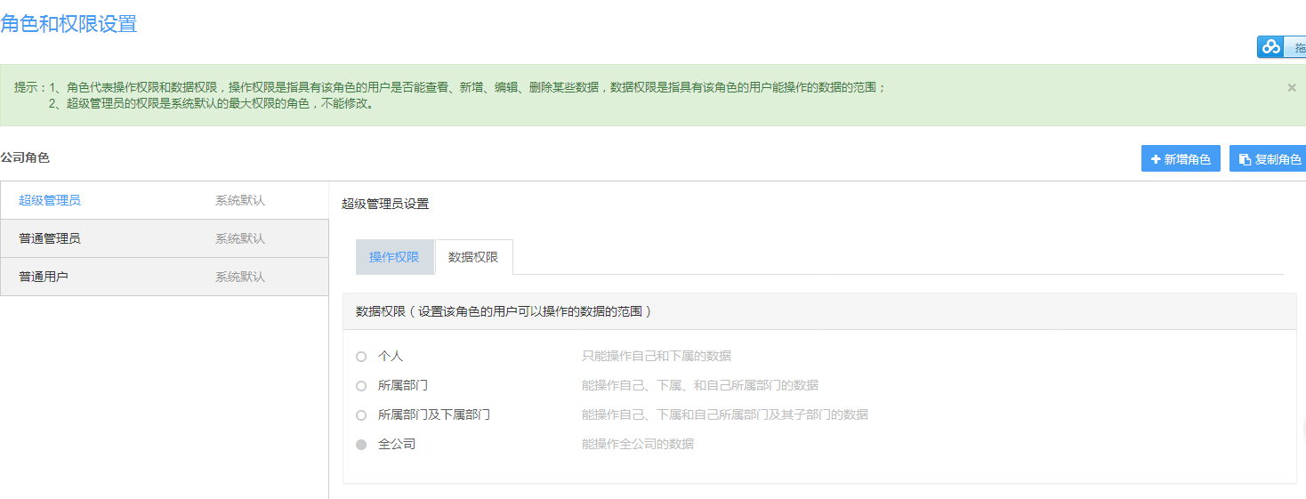

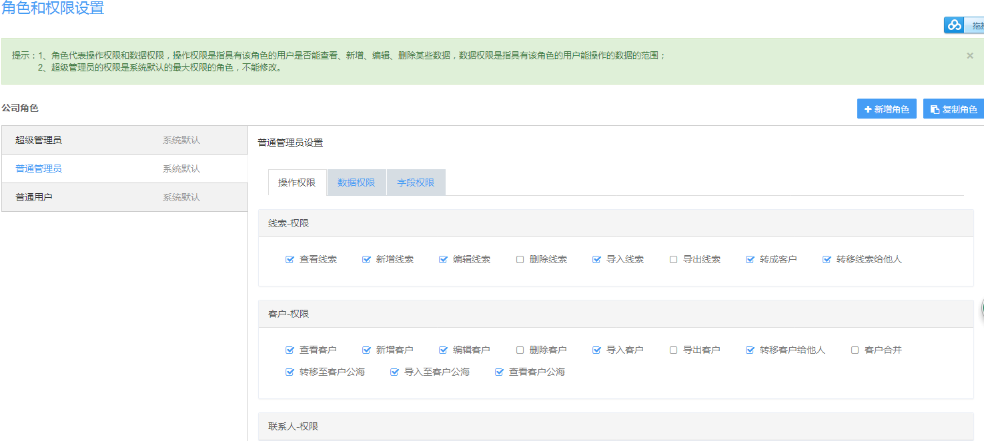

自定义产品字段
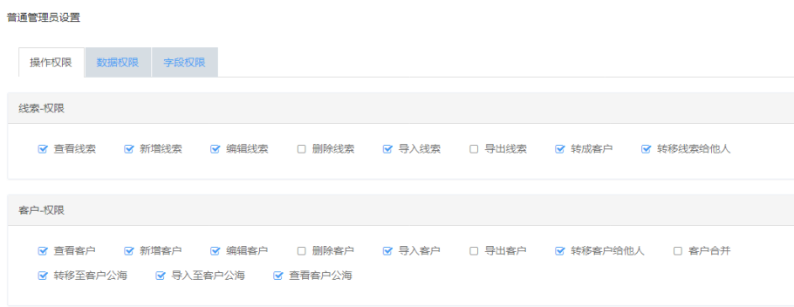
自定义产品字段
自定义产品字段
参考角色和权限设置中的操作页面
 | 品类 | 一级类别 | 二级类别
 | 翡翠&玉 | 翡翠 | 戒指、项链、吊坠、链牌、耳钉/耳环、手镯、手链
 |  | 常规玉
 |  | 和田玉
翡翠&玉
彩宝
 |  | 墨玉
 |  | 金镶玉
 | 彩宝 | 红蓝宝 | 戒指、吊坠、链牌、耳钉、手链、套装
翡翠
 |  | 碧玺
 |  | 坦桑石
 |  | 芙蓉石
戒指
项链
吊坠
耳钉/耳环
手镯
 |  | 葡萄石
 |  | 有机宝石
 |  | 其他宝石
 | 钻石镶嵌 | 大钻 | 戒指、对戒、男戒、项链、吊坠、链牌、耳钉/耳环、手镯、手链、脚链、婚嫁套饰
 |  | 碎钻
 |  | 裸钻
 |  | 素金 | 戒指、对戒、项链、耳钉/耳环、手链、脚链
常规玉
 | 黄金 | 黄金首饰 | 戒指、对戒、男戒、女戒、项链、吊坠、链牌、耳钉/耳环、手镯、手链、脚链、婚嫁套饰、宝宝金
 |  | 投资黄金 | 金条、金币、元宝
 |  | 黄金摆件 | 财神、生肖、发财树
 | 珍珠 | 淡水珍珠 | 戒指、项链、吊坠、耳钉/耳环、胸针、套装
 |  | 海水珍珠
 | 饰品 | 银饰 | 戒指、对戒、男戒、女戒、项链、吊坠、链牌、耳钉/耳环、手镯、手链、脚链、套装、宝宝金
 |  | 钛钢
 |  | 半宝

公司信息
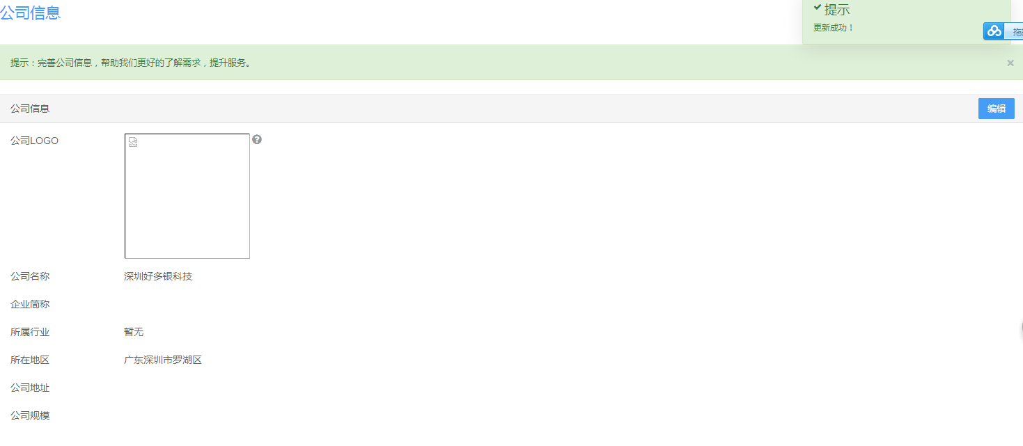

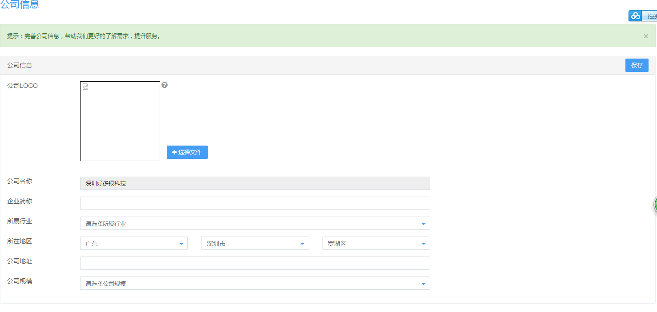

密码规则设置
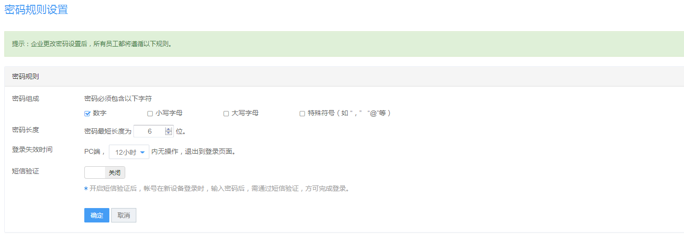

日志查询
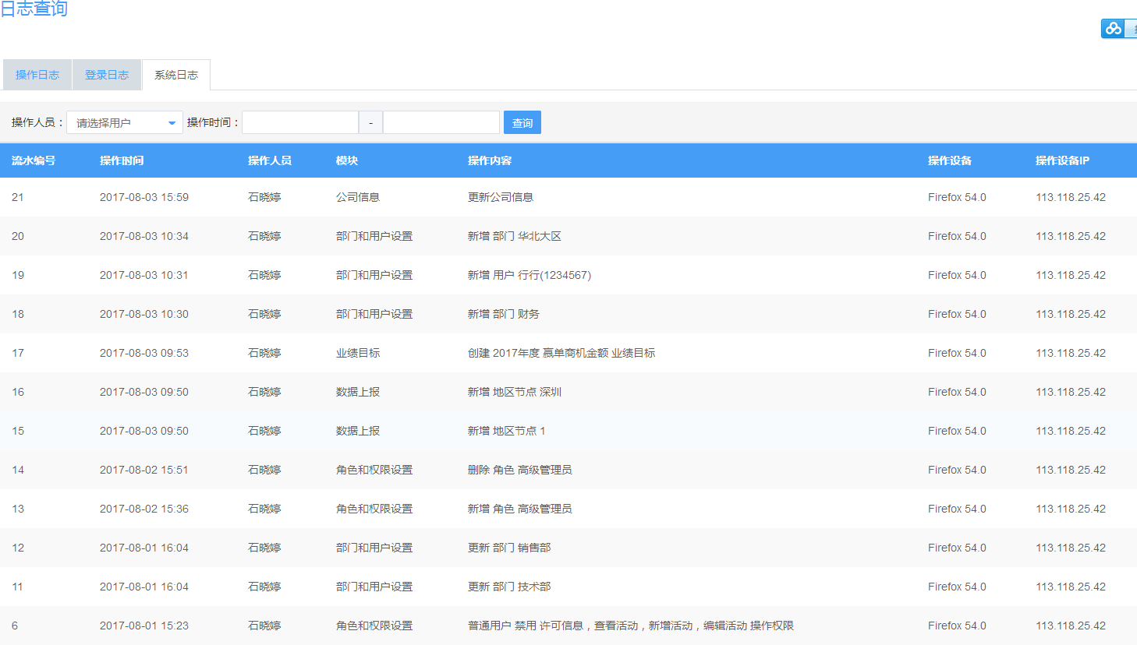

短信、邮件
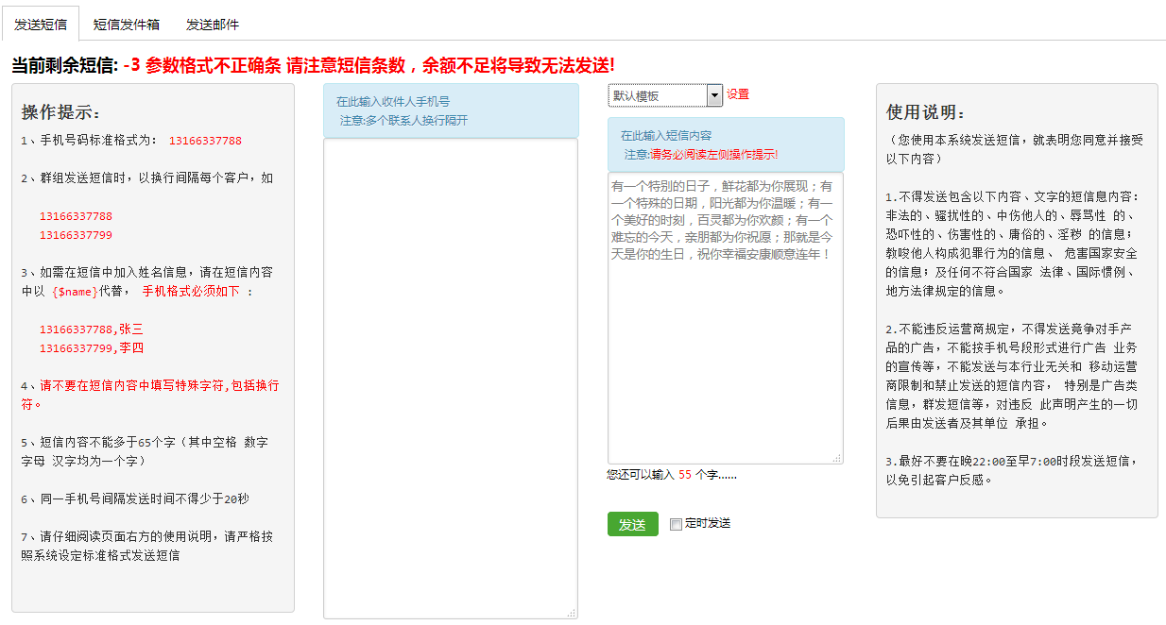

生日模板
节日模板
...

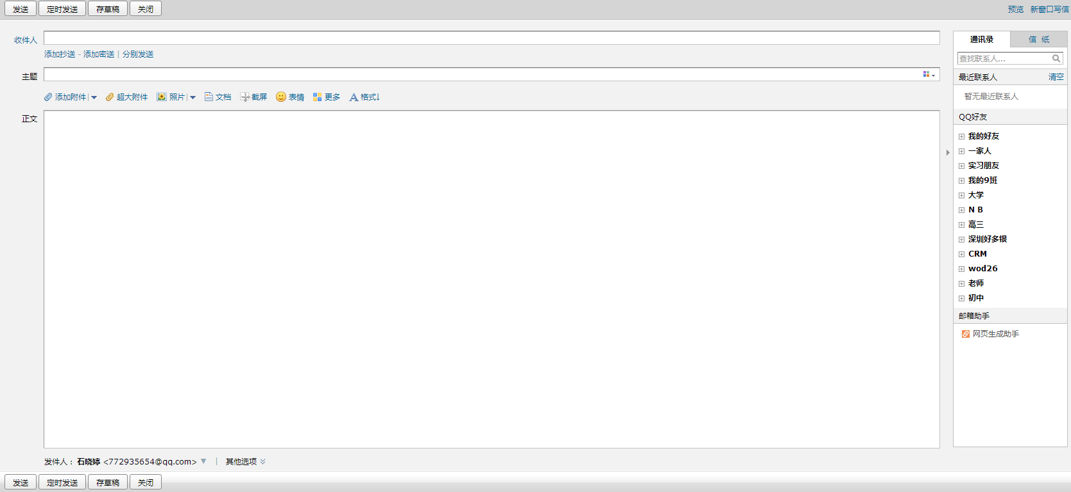

客户
联系人
店员

13149901300

